Hoja1
 | Por metodo de diseccion |  |  |  | tolerancia | 0.005

 |  | x | y |  | x | y
 |  | 0 | 1 |  | 0 | 1
 |  | 1 | -1.6065306597 |  | 0.1 | 0.69148770575
 |  | 2 | 1.5284822353 |  | 0.2 | 0.37180650328
 |  | 3 | 16.991828559 |  | 0.3 | 0.049536282122
 |  | 4 | 50.834635468 |  | 0.4 | -0.26699692049
 |  | 5 | 108.94787503 |  | 0.5 | -0.56970019577
 |  | 6 | 197.20766554 |  | 0.6 | -0.85069455945
 |  |  |  |  | 0.7 | -1.102297164
 |  |  |  |  | 0.8 | -1.3170048295
 |  |  |  |  | 0.9 | -1.4874788028
 |  |  |  |  | 1 | -1.6065306597

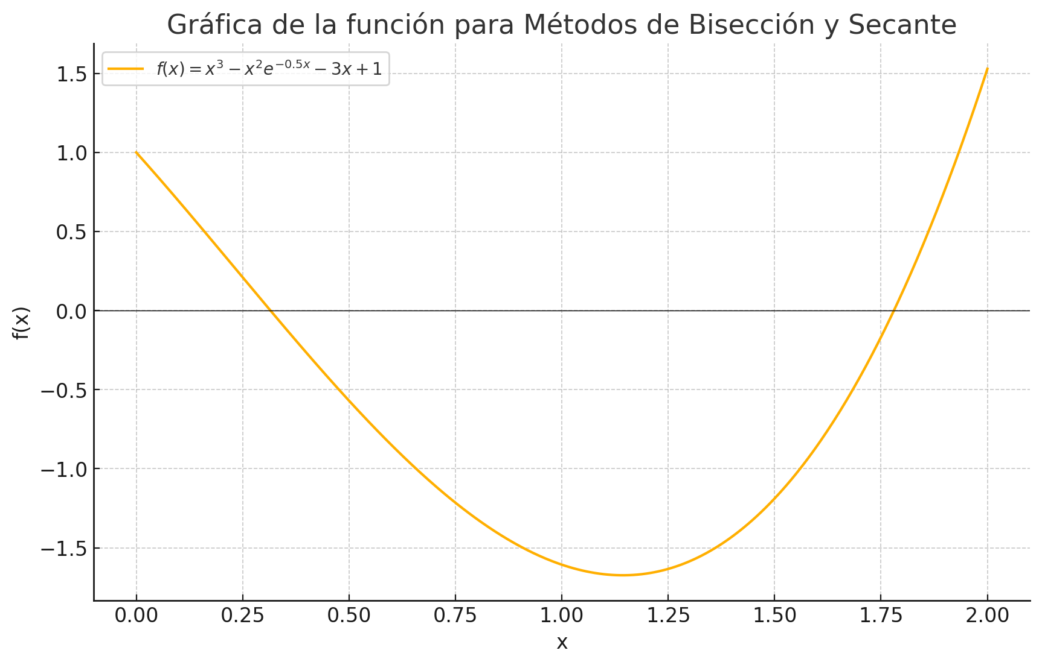
# | a | b | m | f(a) | f(b) | f(m) | error
0 | 1.4 | 1.5 | 1.45 | -0.596 | 0.2335 | 0.2335 | 0.1
1 | 1.45 | 1.475 | 1.4625 | 0.2335 | 0.017747 | -0.08802 | 0.05
2 | 1.4625 | 1.475 | 1.46875 | -0.08802 | 0.017747 | -0.03531 | 0.025
3 | 1.46875 | 1.471875 | 1.471875 | -0.03531 | 0.008177 | -0.00883 | 0.0125
4 | 1.471875 | 1.4734375 | 1.4734375 | -0.00883 | 0.004449 | -0.004449 | 0.00625
5 | 1.4734375 | 1.47421875 | 1.47421875 | -0.004449 | 0.002177 | -0.00219 | 0.003125
6 | 1.47421875 | 1.474609375 | 1.474609375 | -0.00219 | 0.001089 | -0.0011 | 0.001563

